关系图
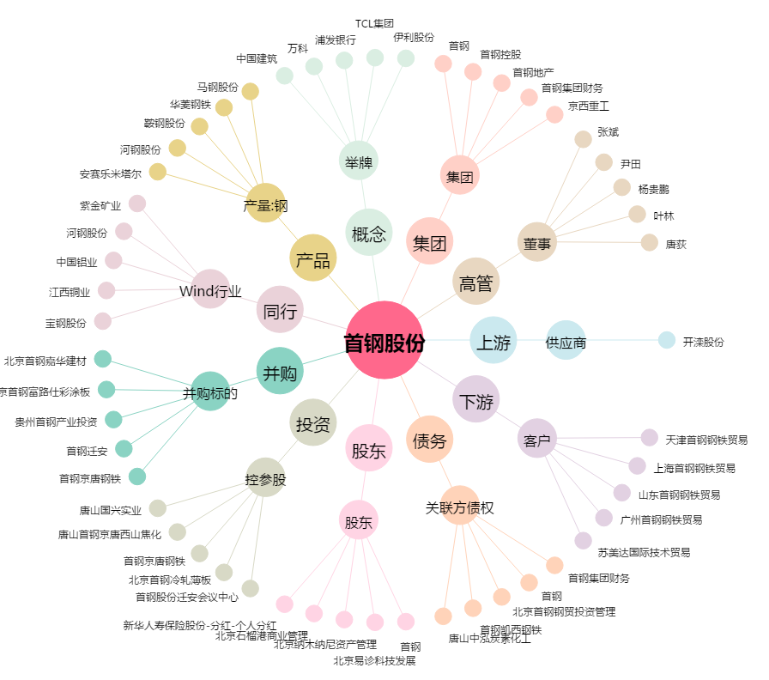
首钢股份[000959.SZ] - 关系概览图

